关系图
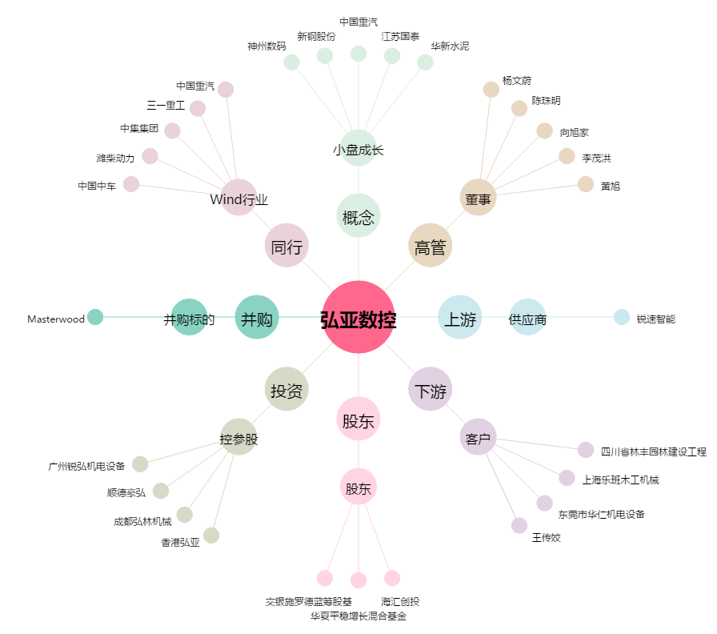
弘亚数控[002833.SZ] - 关系概览图

